信用交易
融资融券市场交易数据统计(2025-05-26)

标的证券 | 融资融券余额（亿元） | 融资余额（亿元） | 融券余额（亿元） | 融资买入额（亿元） | 融资融券规模变化（亿元） | 融资余额增幅(‰) | 融券余额增幅(%)
统计数据 | 18,058.58 | 17,885.63 | 118.38 | 841.44 | 45.23 | 2.63 | -1.41
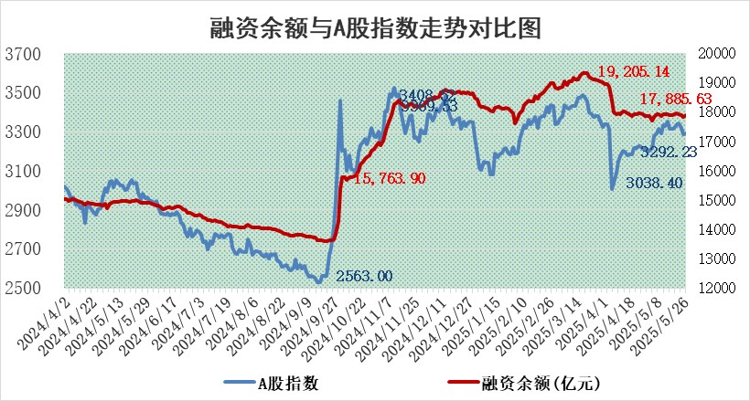

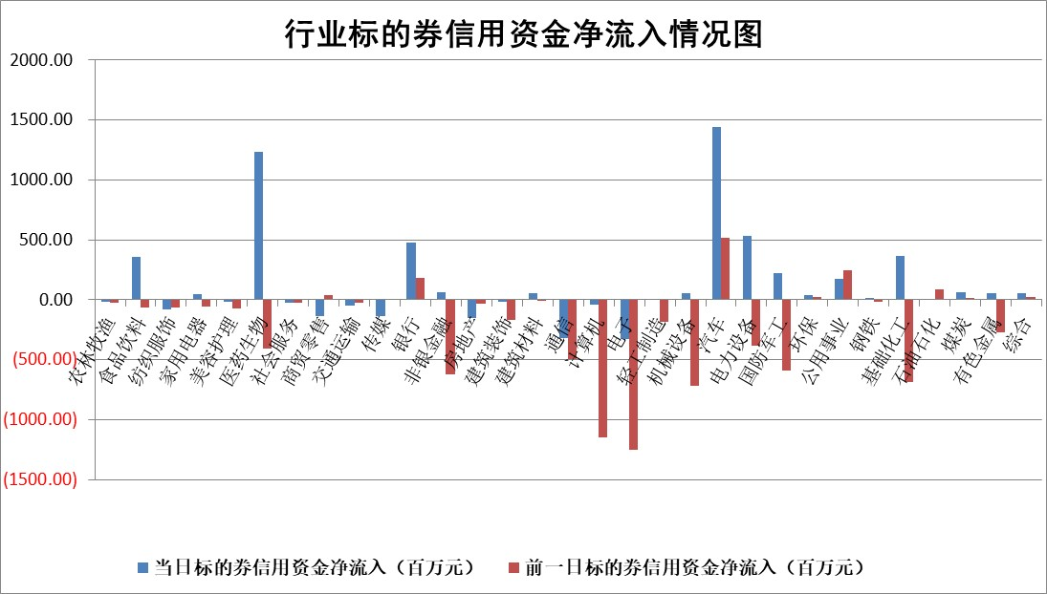

标的基金代码 | 标的基金简称 | 融资余额/市值(%) | 融资余额增幅(%) | 融资买入额/成交金额(%) | （融资余额净增额-融券余额净增额）/市值(‱) | 融券余额降幅(%) | ABS[（融资余额净增额-融券余额净增额）/市值净增额-1](%)
159902 | 华夏中小板ETF | 0.00 | 0.00 | 0.00 | 0.00 | 0.00 | 100.00
159915 | 易方达创业板ETF | 2.39 | 4.40 | 1252807.27 | 10.14 | 22.01 | 177.97
159919 | 嘉实沪深300ETF | 0.64 | -0.11 | 1.57 | -0.04 | 3.07 | 99.92
159920 | 华夏恒生ETF | 32.21 | -0.39 | 24.63 | -12.32 | 30.15 | 88.30
159922 | 嘉实中证500ETF | 0.85 | -1.88 | 5.34 | -0.88 | 4.21 | 101.01
159925 | 南方沪深300ETF | 0.40 | -6.22 | 0.06 | -2.62 | 2.16 | 94.31
159928 | 消费ETF | 1.88 | 0.04 | 0.80 | 0.07 | 0.24 | 100.06
159934 | 易方达黄金ETF | 26.49 | -0.17 | 2.94 | -4.59 | 0.00 | 90.52
159939 | 全指信息技术ETF | 1.10 | -0.94 | 14.13 | -1.04 | -1.00 | 101.06
159940 | 全指金融地产ETF | 0.29 | -0.89 | 0.00 | -0.26 | 0.00 | 99.70
159995 | 半导体芯片ETF | 2.93 | -3.33 | 153.75 | -10.39 | -6.93 | 116.60
159997 | 天弘中证电子ETF | 2.66 | -1.81 | 1.94 | -4.92 | -0.85 | 87.75
159998 | 天弘中证计算机主题ETF | 1.41 | 0.22 | 0.34 | 0.32 | 0.00 | 99.87
510050 | 华夏上证50ETF | 1.79 | -0.17 | 249.17 | -0.25 | 2.17 | 115.42
510180 | 华安上证180ETF | 0.39 | -0.32 | 0.65 | 0.08 | 19.76 | 100.17
510880 | 华泰柏瑞红利ETF | 0.44 | -3.03 | 3.56 | -1.36 | 1.46 | 97.92
510900 | 易方达恒生H股ETF | 36.30 | 0.04 | 3.57 | 1.61 | 0.00 | 101.10
511010 | 5年期国债ETF | 3.67 | 91.00 | 2.34 | 174.91 | 0.00 | 82390.55
511380 | 可转债及可交换债券ETF | 2.28 | -1.34 | 88.78 | -3.06 | 0.31 | 95.47
512000 | 全指证券ETF | 6.62 | 0.80 | 12.79 | 5.26 | 0.29 | 3928.48
512010 | 沪深300医药卫生ETF | 4.75 | 1.52 | 109.66 | 7.24 | 2.34 | 104.65
512070 | 沪深300非银ETF | 2.77 | -1.64 | 269.79 | -4.62 | 0.00 | 78.58
512400 | 南方中证申万有色金属ETF | 1.51 | 12.59 | 1.65 | 16.47 | -7.14 | 131.37
512580 | 广发中证环保产业ETF | 0.82 | 0.32 | 0.08 | 0.26 | 0.00 | 100.48
512660 | 国泰中证军工ETF | 2.96 | 1.01 | 10.34 | 1.24 | -19.79 | 98.03
512800 | 华宝中证银行ETF | 4.75 | -4.36 | 8.34 | -21.40 | 0.82 | 83.01
512980 | 广发中证传媒ETF | 1.44 | 0.21 | 506.73 | -1.20 | -9.27 | 100.88
515030 | 华夏中证新能源汽车ETF | 1.70 | -0.16 | 13.09 | 0.00 | 2.75 | 100.00
515050 | 华夏中证5G通信主题ETF | 1.50 | -2.78 | 3.31 | -4.64 | -2.84 | 109.45
515070 | 华夏中证人工智能ETF | 2.65 | 1.90 | 9.48 | 4.95 | 0.00 | 76.73
标的股票比较指标 |  | 融资余额/流通A股市值(%) | 融资余额增幅(%) | 融资买入额/成交金额(%) | （融资余额净增额-融券余额净增额）/流通A股市值(‱) | 融券余额降幅(%) | ABS[（融资余额净增额-融券余额净增额）/流通A股市值净增额-1](%)
前十名标的个股 |  | 大理药业 | 科捷智能 | 星球石墨 | 海森药业 | 明星电力 | 格力博
 |  | 卓朗科技 | 德龙汇能 | 武汉控股 | 德迈仕 | 东星医疗 | 鼎龙科技
 |  | 鹏都农牧 | 多瑞医药 | 通策医疗 | 豪江智能 | 乐惠国际 | 豪江智能
 |  | 东旭光电 | 海森药业 | 美腾科技 | 德龙汇能 | 通达股份 | 天元智能
 |  | 威创股份 | 德迈仕 | 奥精医疗 | 富士莱 | 瑞茂通 | 尤洛卡
 |  | 海印股份 | 中超控股 | 博隆技术 | 中超控股 | 四方达 | 五洲新春
 |  | 广汇汽车 | 捷邦科技 | 国药现代 | 旭光电子 | 鑫科材料 | 崧盛股份
 |  | 首航高科 | 苏泊尔 | 春秋电子 | 联合化学 | 岭南控股 | 丰茂股份
 |  | 超华科技 | 昀冢科技 | 新疆众和 | 慧博云通 | 万辰集团 | 航天南湖
 |  | 联络互动 | 睿智医药 | 有研粉材 | 昀冢科技 | 共同药业 | 芯导科技
后十名标的个股 |  | 中航产融 | 华纺股份 | 北方长龙 | 趣睡科技 | 龙蟠科技 | 金杨股份
 |  | 玉龙股份 | 福赛科技 | 迈普医学 | 尤洛卡 | 澳柯玛 | 海森药业
 |  | 江苏吴中 | 奇德新材 | 天茂集团 | 思泉新材 | 上海医药 | 顺鑫农业
 |  | 海南椰岛 | 春立医疗 | 海光信息 | 华纺股份 | 热威股份 | 云路股份
 |  | 星光农机 | 华夏幸福 | 中科曙光 | 丰茂股份 | 京粮控股 | 亿田智能
 |  | 帕瓦股份 | 趣睡科技 | 国科微 | 广大特材 | 八亿时空 | 兴瑞科技
 |  | 美尔雅 | 保立佳 | 华懋科技 | 花园生物 | 天能重工 | 帝科股份
 |  | 华西能源 | 恒而达 | 联合光电 | 豪恩汽电 | 大恒科技 | 花园生物
 |  | 长园集团 | 江苏博云 | 中成股份 | 恒而达 | 凯普生物 | 宏创控股
 |  | 金刚光伏 | 星宇股份 | 中航产融 | 天键股份 | 招商积余 | 金财互联
说明：1.以上普通交易数据和信用交易数据皆以交易日收盘后数据为基准；2.上述标的证券总数据只计算标的证券市场总数据，不包括从标的证券中调出去标的证券数据，所以与交易所公布的总值略有不同； 3.上述行业采用申万一级行业分类；4.以上标的基金和标的个股中比较的6个指标值中：前5个（从左至右）为正向指标，值越大排名越靠前；第6个为逆向指标，值越小，排名越靠前；5.第6个指标中ABS[]表示求绝对值，其主要用于考量信用资金相对净流入对股价相对净变化的贡献程度；6.数据来源：wind，交易所。

 |  |  |  | 证券代码 | 新增融资余额 | 融资买入额 | 融资买入增幅前10
 |  | 1 | 西部建设 | 002302 | 80643953 | 177472374 | 41%
 |  | 2 | 天键股份 | 301383 | 27855096 | 56831811 | 39%
 |  | 3 | 井松智能 | 688251 | 7040854 | 13763946 | 27%
 |  | 4 | 国电电力 | 600795 | 116116226 | 151740647 | 23%
 |  | 5 | 华立科技 | 301011 | 9342856 | 31199107 | 23%
 |  | 6 | 捷邦科技 | 301326 | 9066090 | 22350547 | 22%
 |  | 7 | 海利尔 | 603639 | 19864834 | 35520613 | 20%
 |  | 8 | 华研精机 | 301138 | 7597460 | 13339451 | 16%
 |  | 9 | 鹏辉能源 | 300438 | 83773067 | 304558811 | 16%
 |  | 10 | 建科股份 | 301115 | 7106455 | 29879412 | 15%

